Fin opg 6 ark 1
Opgave 6

Lånesum |  |  | = | 100
Kurs |  |  | = | 80
Årlig ydelse |  |  | = | 10,87 pr. lånt 100 kr.
Årlig rente |  |  | = | 8%
Halvårlig rente |  |  | = | 4%
Terminsydelse |  |  | = | 10,87/2 | = | 5.435 | pr. lånt 100 kr.

Først bestemmes løbetiden

Rate (rente) | = | 4%
Pmt | = | -5.435
Pv | = | 100
Fv | = | 0

Nper | = | NPER(4%; -5,435; 100; 0) |  |  | = | 33.95 | terminer
 | = | 16.975 | år dvs. i praksis 17 år

Dernæst bestemmes den effektive rente

Nper | = | 33.95
Pmt | = | 5.435
Pv | = | 80
Fv | = | 0

Rate | = | RATE(33,95; - 5,435 ;80; 0) |  |  | = | 5.79%
 |  | (1 + 5,79%) ^ 2 - 1 |  |  | = | 11.91% | p.a.

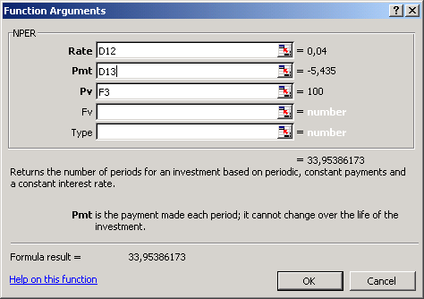
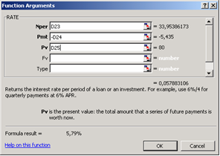

Bemærk fortsættelse på ark 2.

Fin opg 6 ark 2
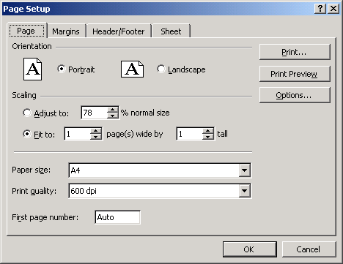
Bilag til opgave 6

Kursen på et pantebrev varierer med sikkerheden og med renten i det omgivende samfund.
Nedenfor er angivet en tabel for sammenhængen mellem kurs og effektiv rente

Kurs | Effektiv rente
 | Halvårlig |  |  | Helårlig
50 | 10.5 |  |  | 22.1
60 | 8.5 |  |  | 17.7
70 | 7.0 |  |  | 14.4
80 | 5.8 |  |  | 11.9
90 | 4.8 |  |  | 9.9
100 | 4.0 |  |  | 8.2

Beregningerne er foretaget ud fra følgende oplysninger:

Nper | = | 33.95
Pmt | = | 5.435
Pv | = | Kurs | jf. tabel
Fv | = | 0
Rate | = | ?

Eksempel: Kurs 50

Resultat | 0.105 |  |  |  | 10.5%

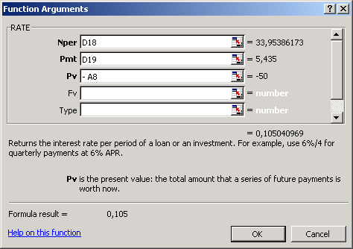
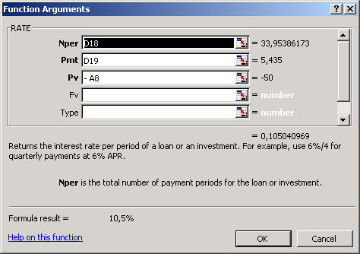

Bemærkninger vedr. anvendt teknik:

1. De to viste Excel- dialogbokse er kopieret via Print-Scrn knappen og dernæst indsat via Edit og Paste Special.

2. Dialogboksene er ens, men den første giver resultatet som en decimalbrøk og den næste som en procent.
Det skyldes, at referencecellerne er formateret forskellig.
Den første er på forhånd formateret til at angive et tal med 3 decimaler.
Den anden er på forhånd formateret til at angive tallet som en procent med 1 decimal.

3. Ved printning er der under Page Setup krydset af ved "Fit to... 1 page".
Så kommer det hele med på 1 side. Dog her lidt sammenklemt.

